Fiche-base
Plan :
 | 1 - Hypothèses |  | Coûts économique, sources RTE, voir les trois fiches "coût économique RTE" |  |  |  |  |  | Flex | EnR | Nuke
 | 2 - Résultats
 | 3 - Détails du calcul

 | 1- Hypothèses technico-économiques (partie à modifier)

 | Hypothèses économiques pour le mix électrique |  | Hypothèses tech-économiques Electrolyse |  |  |  |  |  | Hypothèse gaz vert
 | Actualisation [%] | 4.00% | PCI_Massique_Hydrogene | 33.3 | kWh/kg H2 | Cout_Energetique | 51.230769231 | kWh Elec/kg H2 | Coût d'entrée Gaz vert [€/MWh] |  | 120
 | Taxe carbone [euros/tCO2] | 10 | PCI_Volumique_Hydrogene | 2.99 | kWh/Nm3 | Coût moyen élec | 100 | €/MWh | rendement CCG |  | 0.55
 | Hypothèses économique stockage |  | Densite_hydrogene | 0.0899 | kg/Nm3 | Facteur_Emission_kg | 0.1 | kgCO2/kg H2
 | Nb heures de stock | 5 | Efficacite | 0.65 |  | Facteur_Emission_MWh | 3.003003003 | kgCO2/MWh
 | Emission CO2 [gCO2/kWh] | 150000 | nbheure durée vie | 85000 |  | vente H2 [€/kg] | 4
 | Investissement [euros/kWh] | 200 | nb heure /an | 4000 |  | vente H2 [€/MWh] | 133.2
 | investissement onduleur [€/kW] | 200

 | Code couleur : | résultat du dimensionnement du mix électrique |  |  | Résultat d'un calcul à partir des hypothèses ci-dessus |  |  | hypothèses économiques |  | hypothèses techniques

 | Hypothèses par moyen de prod | On Shore wind | Off shore Wind | Ground PV | CCG | Old Nuke renewed | New Nuke |  | Electrolyse |  | storage
 | Capacité installée [GW] | 110 | 1 | 95 | 35 | 24 | 1.66 |  | 10 |  | 10
 | Facteur de charge [%] | 0.24 | 0.35 | 0.13 | 0.05 | 0.7 | 0.7 |  | 0.45662100457
 | Actualisation | 4.00% | 4.00% | 4.00% | 4.00% | 4.00% | 4.00% |  | 4.00% |  | 4.00%
 | Investment (building) C_C [euros/kW] "CAPEX" | 1300 | 3000 | 800 | 900 | 1587 | 4500 |  | 1000 |  | 1200
 | Operation cost C_F [euros/kW/an] | 45 | 114 | 20 | 36 | 250 | 200 |  | 40 |  | 40
 | Marginal cost C_M [euros/MWh] "OPEX" | 0 | 0 | 0 | 218.18181818 | 5.5 | 5.5 |  | 153.84615385 |  | 0
 | Decommissioning C_D [euros/kW] | 50 | 100 | 30 | 100 | 1000 | 1000 |  | 200 |  | 0
 | Construction length D_c [year] | 1 | 1 | 1 | 3 | 0.5 | 12 |  | 1 |  | 1
 | Life length L_E [year] | 25 | 30 | 25 | 30 | 10 | 60 |  | 21.25 |  | 10
 | Emission CO2 [gCO2/kWh] | 12 | 20 | 44 | 469 | 12 | 12 |  | 3.003003003

 | 2- Résultats

 |  | On Shore wind | Off shore Wind | Ground PV | CCG | Old Nuke renewed | New Nuke |  | Electrolyse |  | storage | total | Total/Energie
 | Energie [TWh] | 231.264 | 3.066 | 108.186 | 15.33 | 147.168 | 10.17912 |  | 26 |  | 0 | 515.19312 | hors stockage/électrolyse
 | Total CO2 emission [MtCO2/an] | 12 | 20 | 44 | 469 | 12 | 12 |  | 3.003003003 |  | 75000 | 75572.003003 | 146686.7473 | [gCO2/kWh]
 | Coût [€/MWh] | 70.026483892 | 104.02327599 | 72.85225351 | 499.10149406 | 188.15562476 | 94.355082072 |  | 229.89568363
 | Coût [Milliards €/an] | 16.194604771 | 0.3189353642 | 7.8815938982 | 7.6512259039 | 27.690486984 | 0.96045170302 |  | 5.9772877743 |  | 1.879491332 | 65.090877731 | 126.34267657 | [€/MWh]
 | Energy [%] | 44.89% | 0.60% | 21.00% | 2.98% | 28.57% | 1.98% | Gain [Mrds €/an] | 3.4632
 |  |  |  |  |  |  |  |  | Coût Enr+Flex [Mrds/an] |  | 36.439939043 | Coût de sortie H2 [€/kg] |  | 6.9037742831
 |  |  |  |  |  |  |  |  | Coûts EnR+Flex [€/MWh] |  | 101.83134377 | Coût de sortie H2 [€/MWh] |  | 229.89568363

 | 3- Détail des calculs
 | Result of a system simulation
 | A fixer par l'utilisateur : obtenu à partir de la partie "hypothèses"
 | Computation from excel

 | Name | On Shore wind | Off shore Wind | Ground PV | CCG | Old Nuke renewed | New Nuke Fla |  | Electrolyse |  | Storage | Consumption | Total Production
Cost | Investment (building) C_C [euros/kW] "CAPEX" | 1300 | 3000 | 800 | 900 | 1587 | 4500 |  | 1000 |  | 1200
 | Operation cost C_F [euros/kW/an] | 45 | 114 | 20 | 36 | 250 | 200 |  | 40 |  | 40
 | Marginal cost C_M [euros/MWh] "OPEX" | 0 | 0 | 0 | 218.18181818 | 5.5 | 5.5 |  | 153.84615385 |  | 0
 | Decommissioning C_D [euros/kW] | 50 | 100 | 30 | 100 | 1000 | 1000 |  | 200 |  | 0
Economy | Carbon tax [euros/tCO2] | 10 | 10 | 10 | 10 | 10 | 10 |  | 10 |  | 10
 | Actualisation | 4.00% | 4.00% | 4.00% | 4.00% | 4.00% | 4.00% |  | 4.00% |  | 4.00%
Life length | Construction length D_c [year] | 1 | 1 | 1 | 3 | 0.5 | 12 |  | 1 |  | 1
 | "Actualised construction length" [year] | 1.04 | 1.04 | 1.04 | 3.25 | 0.51 | 15.63 |  | 1.04 |  | 1.04
 | Life length L_E [year] | 25 | 30 | 25 | 30 | 10 | 60 |  | 21.25 |  | 10
 | "Actualised life length" [year] | 16.25 | 17.98 | 16.25 | 17.98 | 8.44 | 23.53 |  | 14.70 |  | 8.44
Technical information | Emission CO2 [gCO2/kWh] | 12 | 20 | 44 | 469 | 12 | 12 |  | 3.003003003
 | Capacité installée [GW] | 110 | 1 | 95 | 35 | 24 | 1.66 |  | 10 |  | 10 |  | 286.66 |  | GW
 | Energie produite [TWh/an] | 231.264 | 3.066 | 108.186 | 15.33 | 147.168 | 10.17912 | H2 produit : | 26 |  | 0 | 450 | 991.19312
 | Total CO2 emission [MtCO2/an] | 2.775168 | 0.06132 | 4.760184 | 7.18977 | 1.766016 | 0.12214944 |  | 0.078078078078 |  | 75 |  | 91.752685518
 | Carbon (marginal) cost [Euros/MWh] | 0.12 | 0.2 | 0.44 | 4.69 | 0.12 | 0.12 |  | 0.03003003003 |  | 0
 |  |  |  |  |  |  |  |  | 0
 |  |  |  |  |  |  |  |  | 0
 | 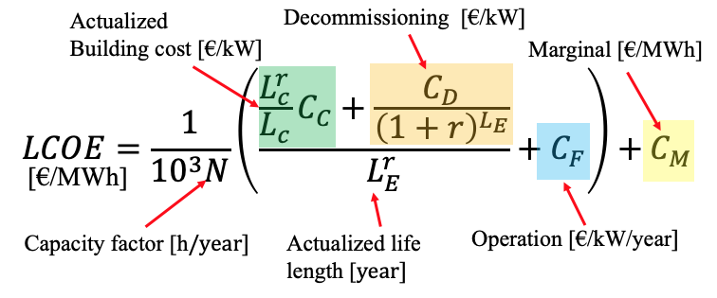 |  |  |  | 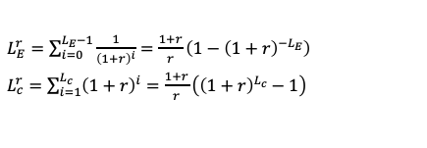 |  |  |  |  |  |  |  |  |  | Millions Euros/an stockage
Contribution to "simplified" LCOE [Euros/MWh] | Investment [Euros/MWh] | 39.581217476 | 56.585224201 | 44.968010387 | 123.64550511 | 31.595610273 | 40.616947528 |  | 27.207823851 |  | 0 |  | 21.150903296
 | Operation [Euros/MWh] | 21.404109589 | 37.181996086 | 17.562346329 | 82.191780822 | 40.769732551 | 32.61578604 |  | 15.384615385 |  | 0 |  | 14.556
 | Decommissioning [Euros/MWh] | 8.9211568268 | 10.056055707 | 9.8818967928 | 70.392389948 | 110.17028194 | 15.502348503 |  | 33.427060515 |  | 0 |  | 20.613512821
 | Marginal [Euros/MWh] | 0.12 | 0.2 | 0.44 | 222.87181818 | 5.62 | 5.62 |  | 153.87618388 |  | 0 |  | 4.3768825071
 | Total [Euros/MWh] | 70.026483892 | 104.02327599 | 72.85225351 | 499.10149406 | 188.15562476 | 94.355082072 |  | 229.89568363 |  | 0 |  | 60.697298625

 | Blue part of "beta" [euros/kW/year] (C_F) | 45 | 114 | 20 | 36 | 250 | 200 |  | 40 |  | 40 | Cout Prod+Stockage | 60.697298625 |  | Millions Euros/an
 | Green part of "beta" [euros/kWyear] C_C*(L^r_C/L_C)/L^r_E | 83.215551622 | 173.4902974 | 51.209570229 | 54.156731237 | 193.74428219 | 249.06312224 |  | 70.740342013 |  | 147.9491332 | Coût Prod+Stockage | 0.13488288583 |  | Euros/MWh
 | beta [euros/kW/an] Green+blue | 128.21555162 | 287.4902974 | 71.209570229 | 90.156731237 | 443.74428219 | 449.06312224 |  | 110.74034201 |  | 187.9491332
 |  |  |  |  |  |  |  |  | 0 |  | 0 | 0 | 0.00% |  | Pourcentage du béton produit en france
 | Total | 16.194604771 | 0.3189353642 | 7.8815938982 | 7.6512259039 | 27.690486984 | 0.96045170302 |  | 5.9772877743 |  | 1.879491332
 |  |  |  |  |  |  |  | Gain [Milliards €/an] | 3.4632
 |  |  |  |  |  |  |  | Cout [€/kg] | 6.9037742831

Scenarios-RTE
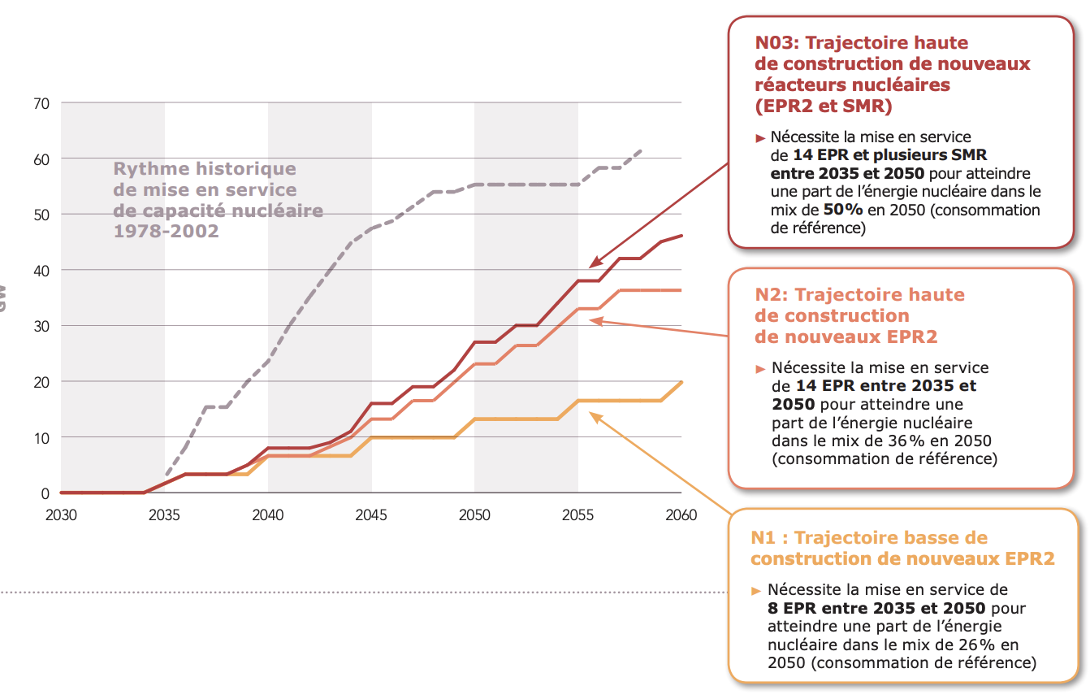
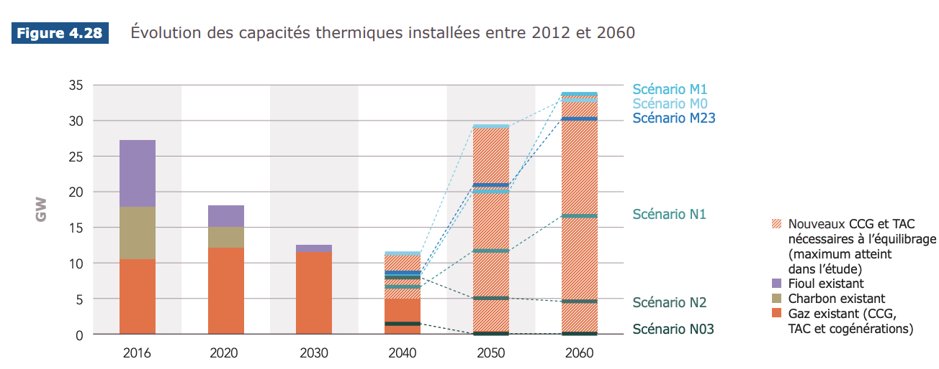
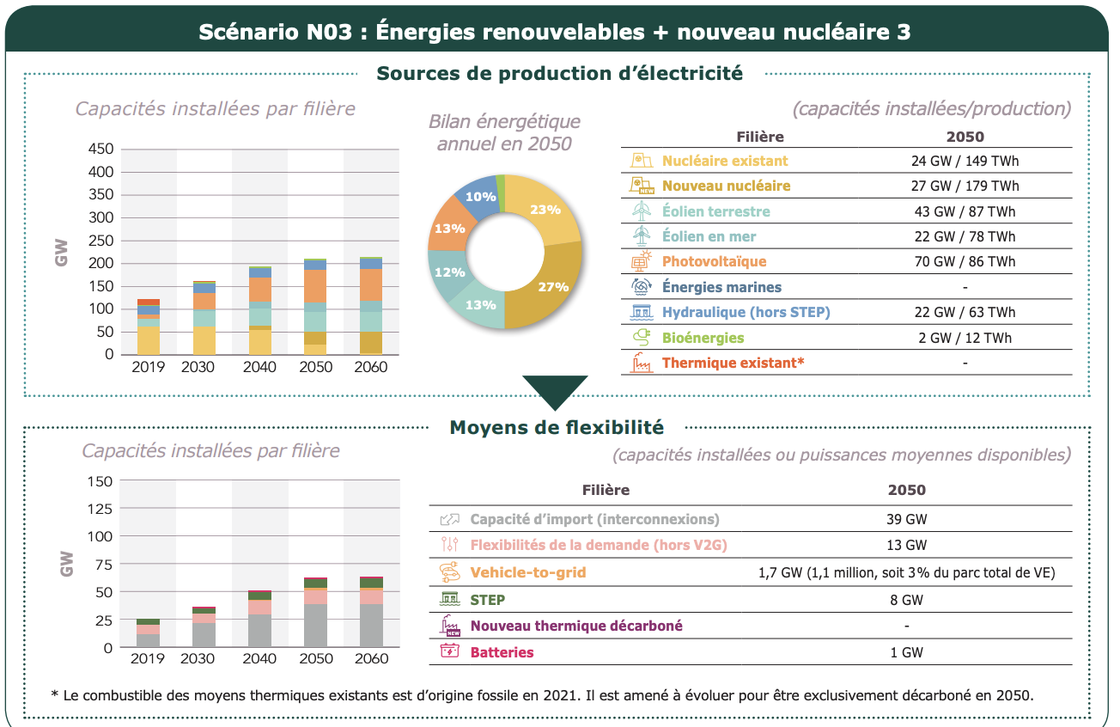
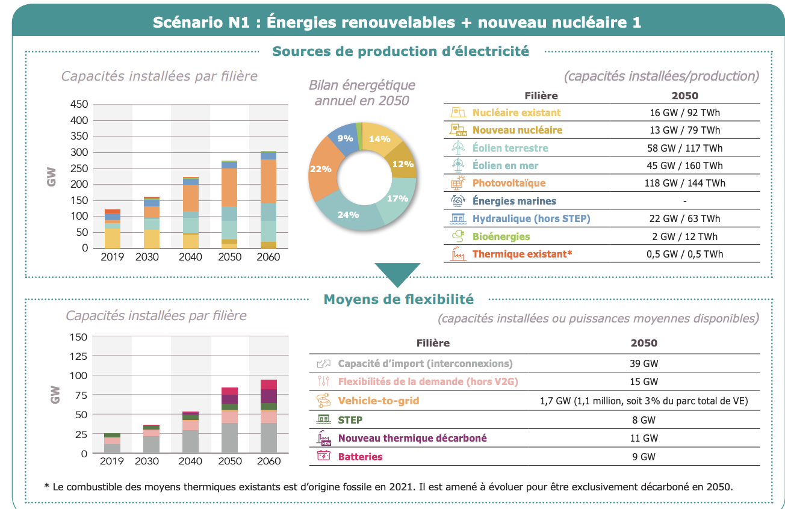
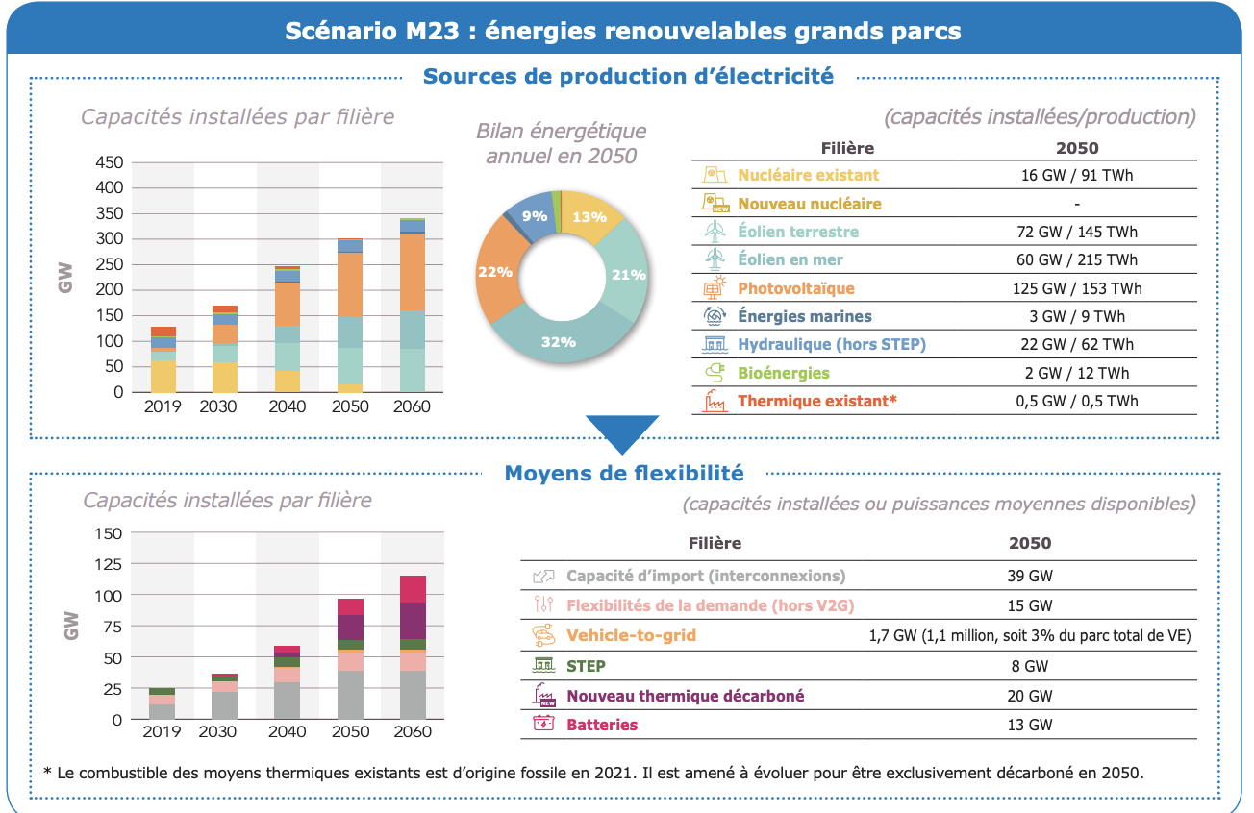
Hypothèses par moyen de prod | Scenario | Annee | On Shore wind | Off shore Wind | Ground PV | CCG | Old Nuke renewed | New Nuke | Electrolyse | storage
Capacité installée [GW] | M23 | 2050 | 110 | 1 | 95 | 35 | 24 | 1.66 | 10 | 10
Facteur de charge [%] | M23 | 2050 | 0.24 | 0.35 | 0.13 | 0.05 | 0.7 | 0.7 | 1.4840182648E-05
Capacité installée [GW] | N1 | 2050 | 110 | 1 | 95 | 35 | 24 | 1.66 | 10 | 10
Facteur de charge [%] | N1 | 2050 | 0.24 | 0.35 | 0.13 | 0.05 | 0.7 | 0.7 | 1.4840182648E-05
Capacité installée [GW] | N03 | 2050 | 110 | 1 | 95 | 35 | 24 | 1.66 | 10 | 10
Facteur de charge [%] | N03 | 2050 | 0.24 | 0.35 | 0.13 | 0.05 | 0.7 | 0.7 | 1.4840182648E-05
Capacité installée [GW] | M23 | 2060 | 110 | 1 | 95 | 35 | 24 | 1.66 | 10 | 10
Facteur de charge [%] | M23 | 2060 | 0.24 | 0.35 | 0.13 | 0.05 | 0.7 | 0.7 | 1.4840182648E-05
Capacité installée [GW] | N1 | 2060 | 110 | 1 | 95 | 35 | 24 | 1.66 | 10 | 10
Facteur de charge [%] | N1 | 2060 | 0.24 | 0.35 | 0.13 | 0.05 | 0.7 | 0.7 | 0
Capacité installée [GW] | N03 | 2060 | 110 | 1 | 95 | 35 | 24 | 1.66 | 10 | 10
Facteur de charge [%] | N03 | 2060 | 0.24 | 0.35 | 0.13 | 0.05 | 0.7 | 0.7 | 0

Eco-RTE -Flex
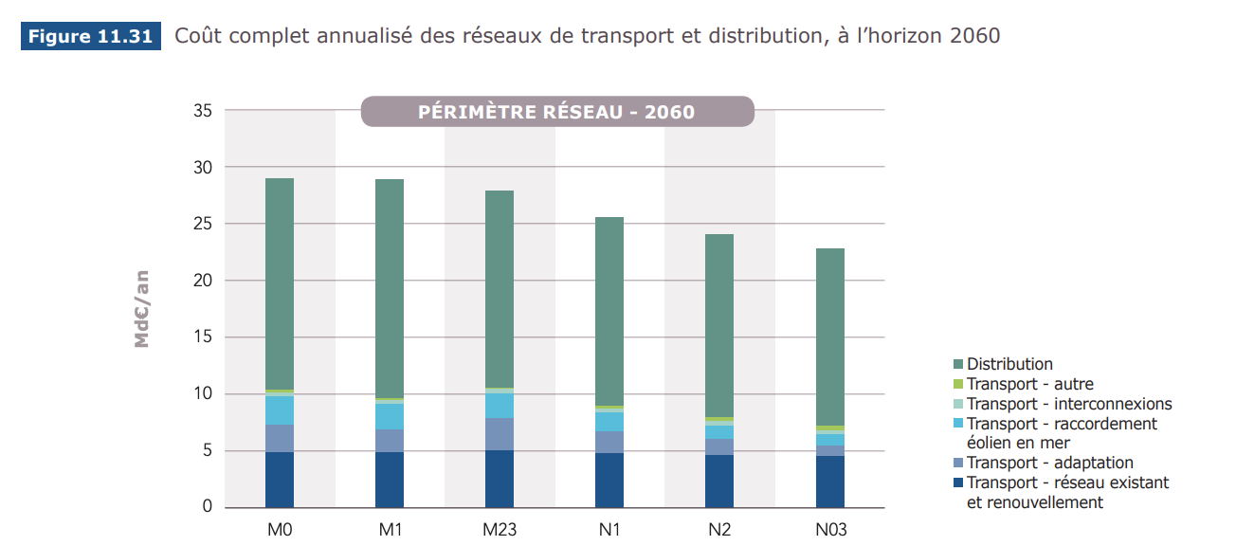
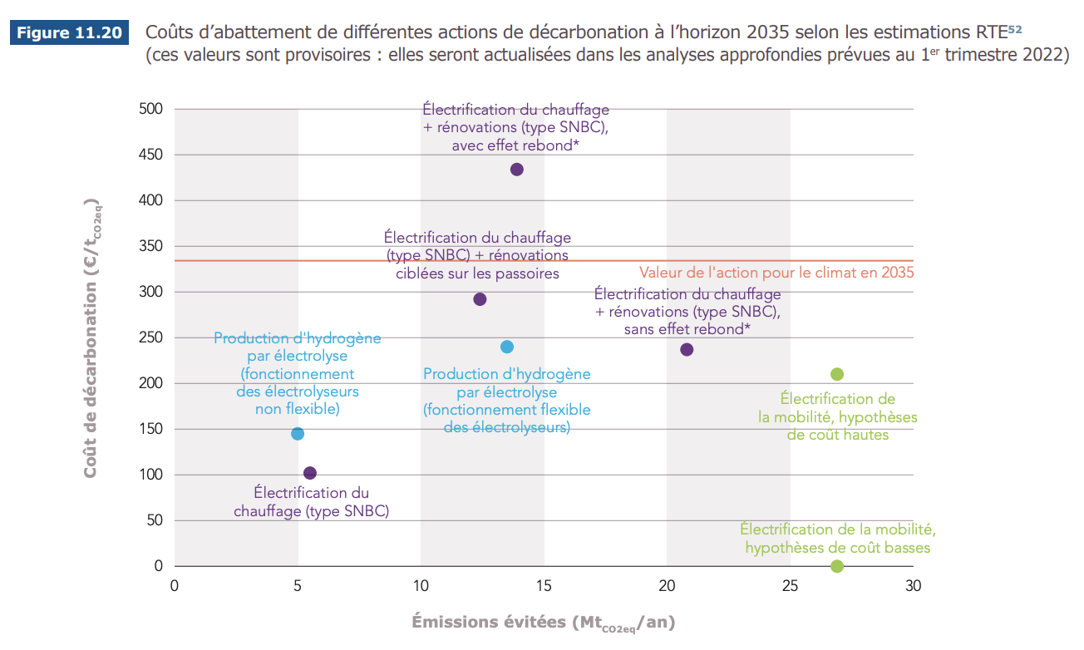
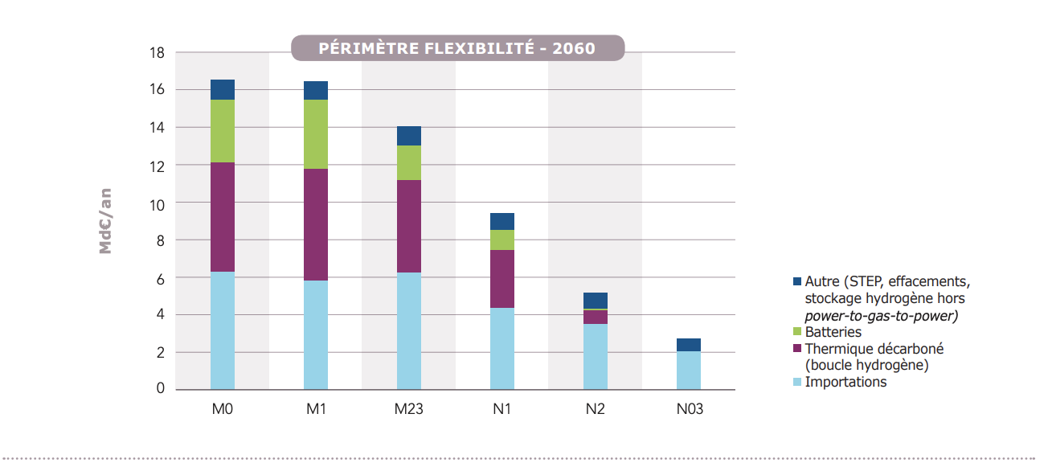
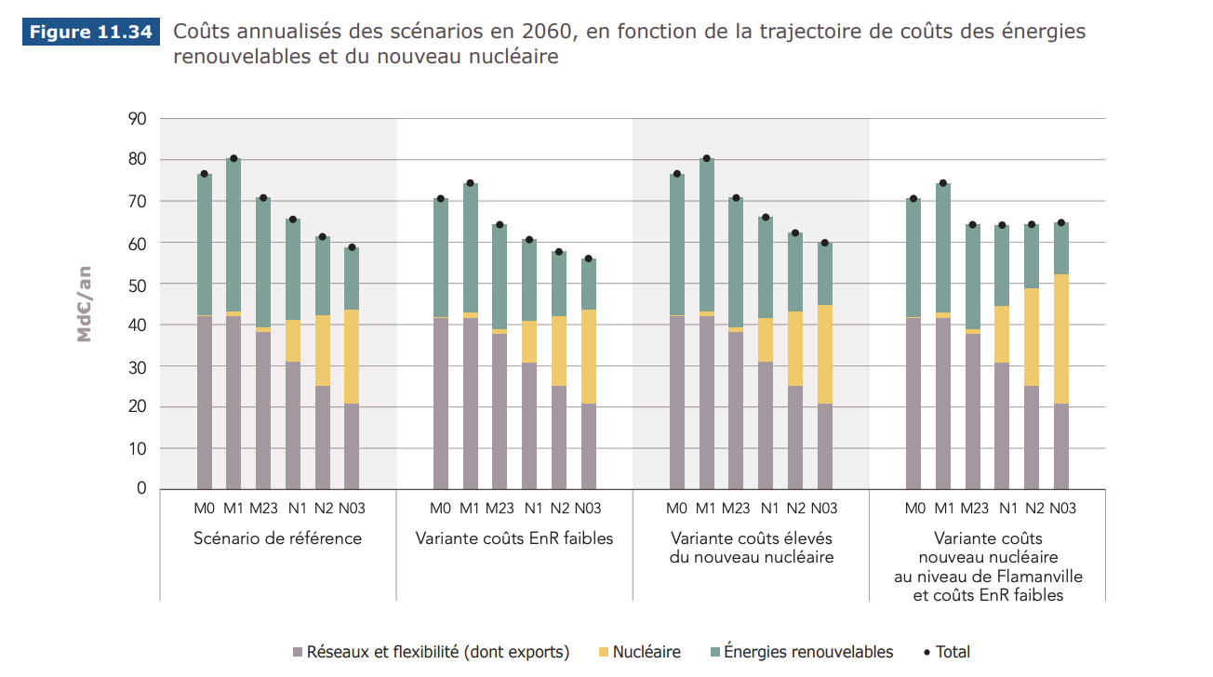
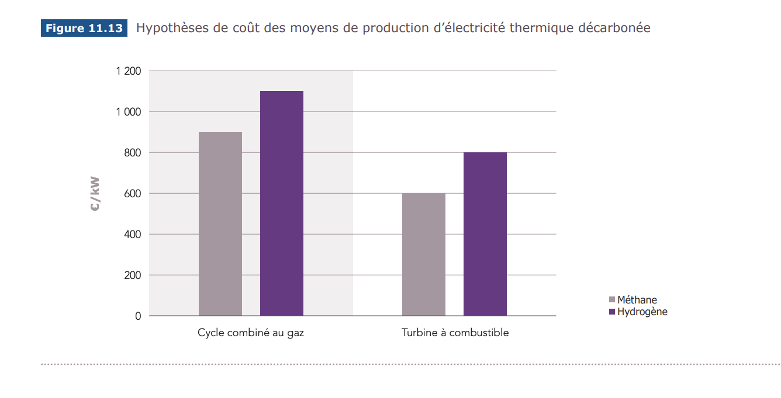
https://assets.rte-france.com/prod/public/2021-11/BP2050_rapport-complet_chapitre11_analyse-economique.pdf
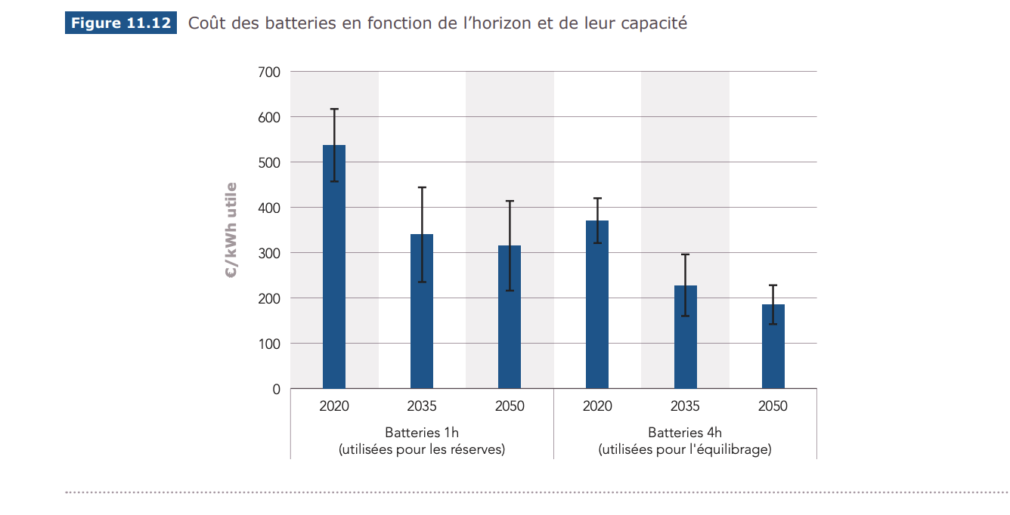

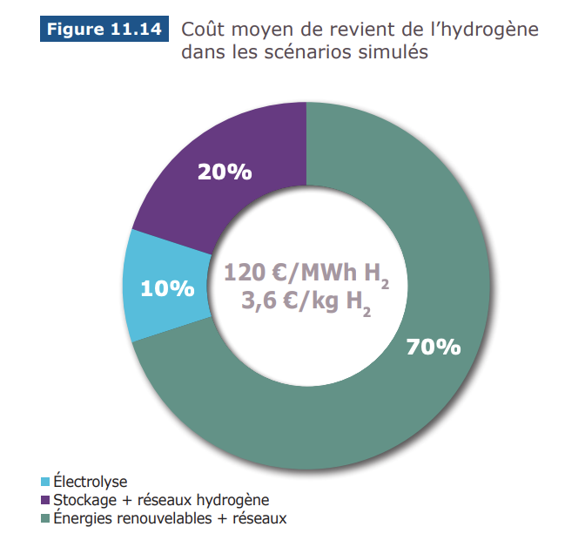
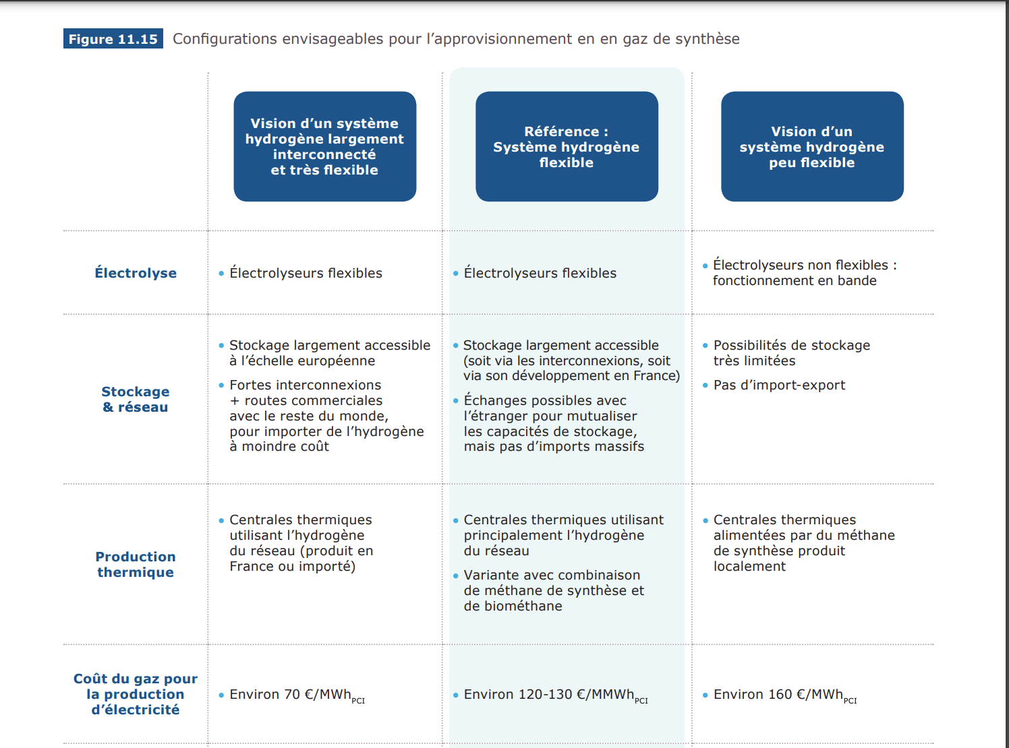

 | GW

 | Millions Euros/an stockage

 | Millions Euros/an
 | Euros/MWh

 | Pourcentage du béton produit en france

Eco-RTE-EnR
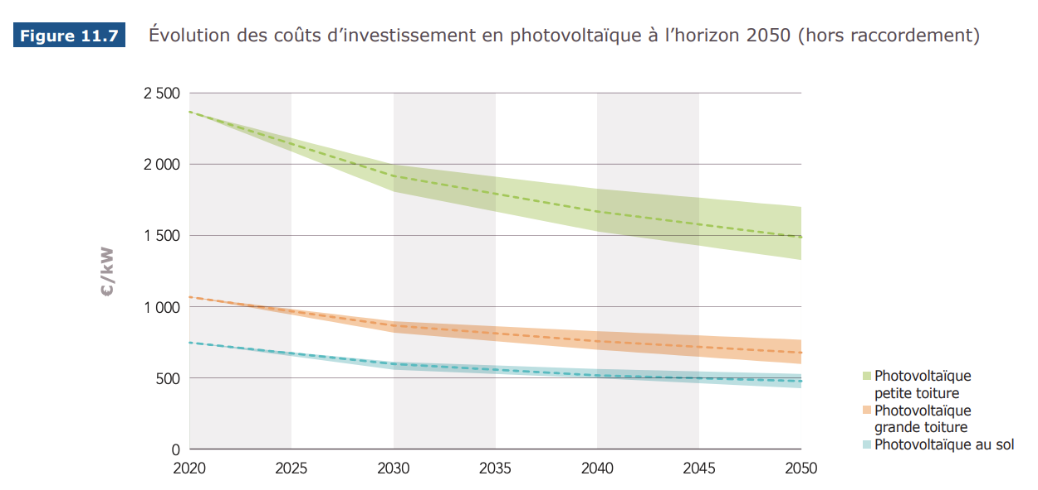
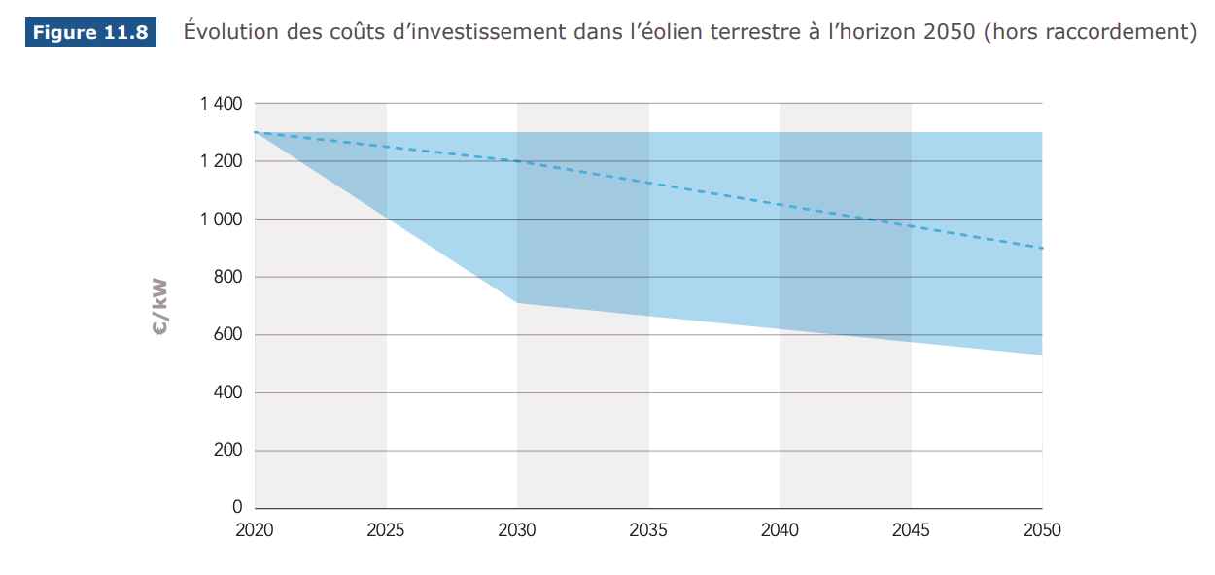
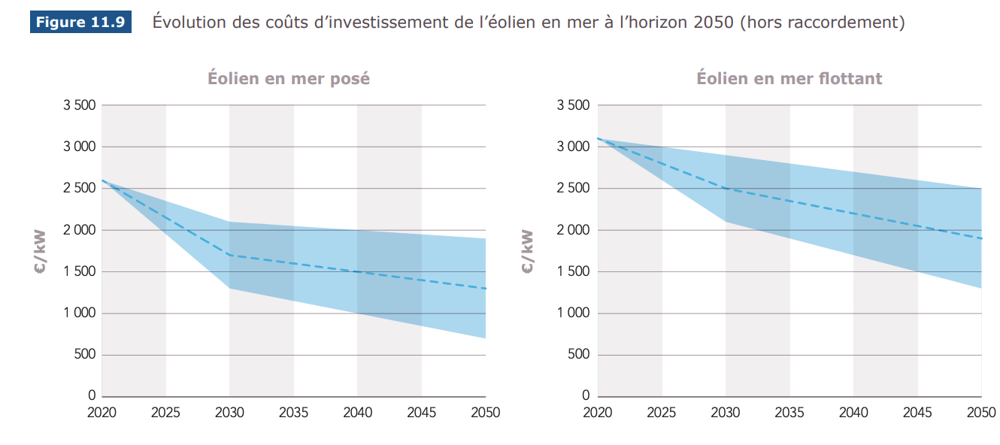
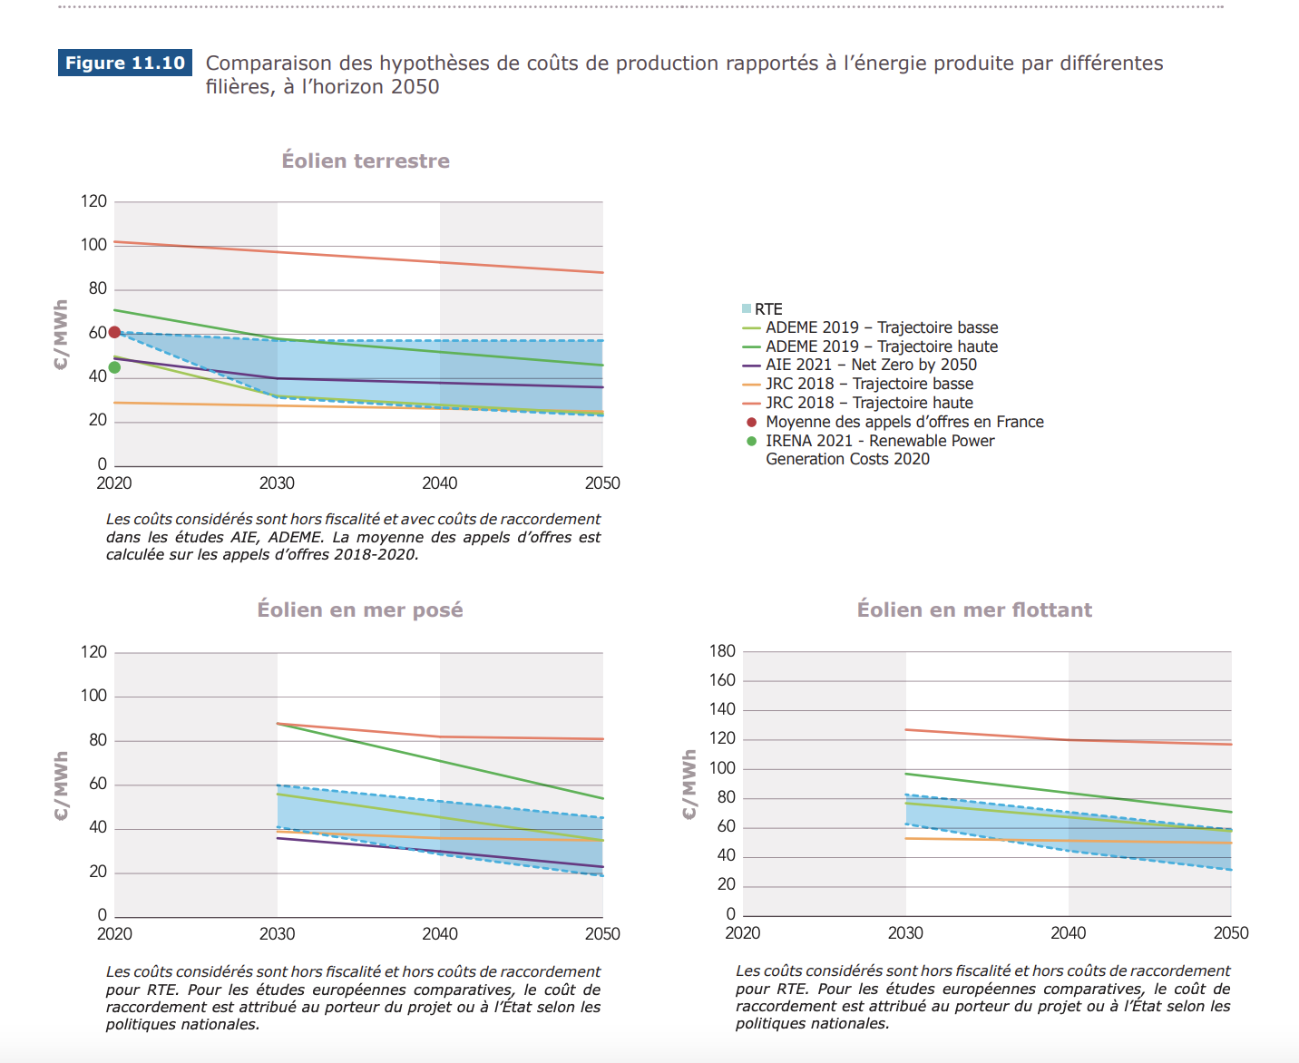
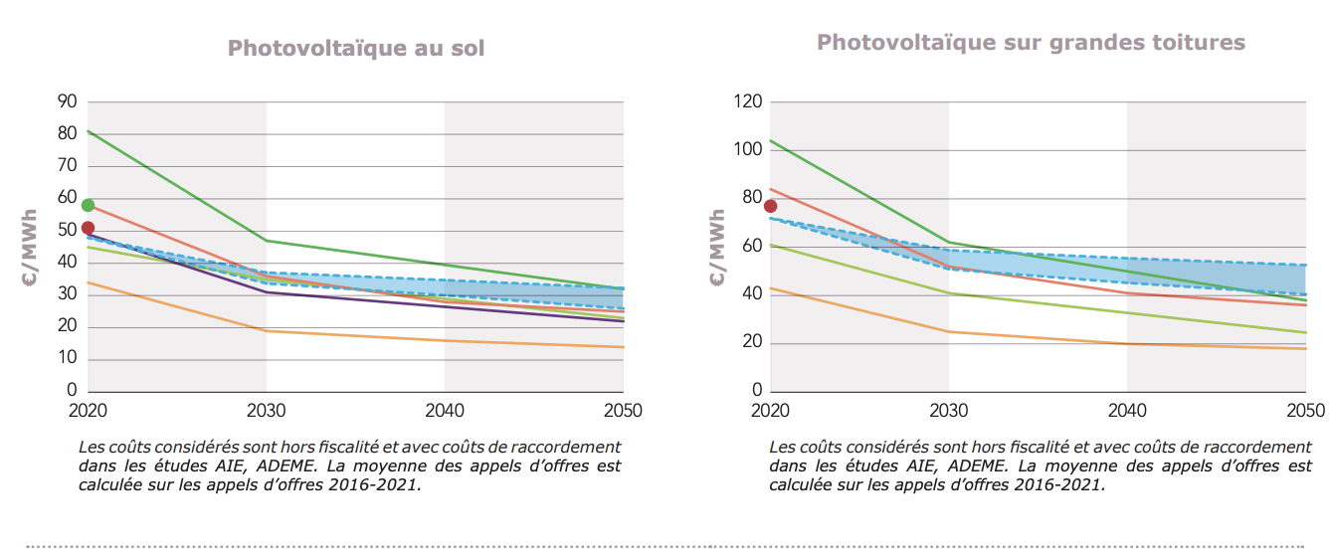
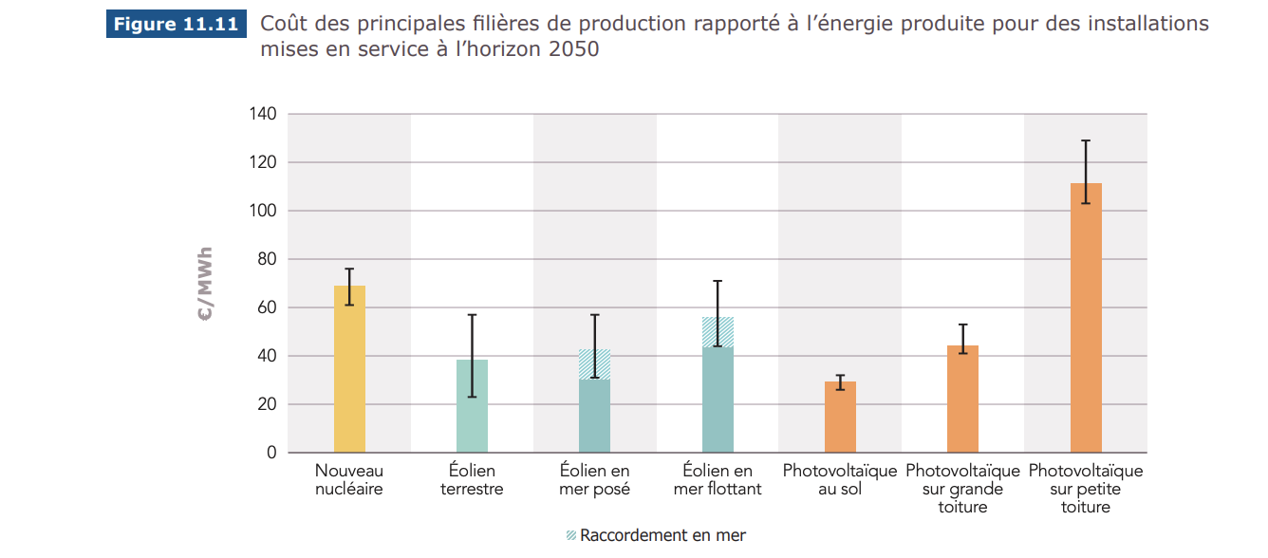
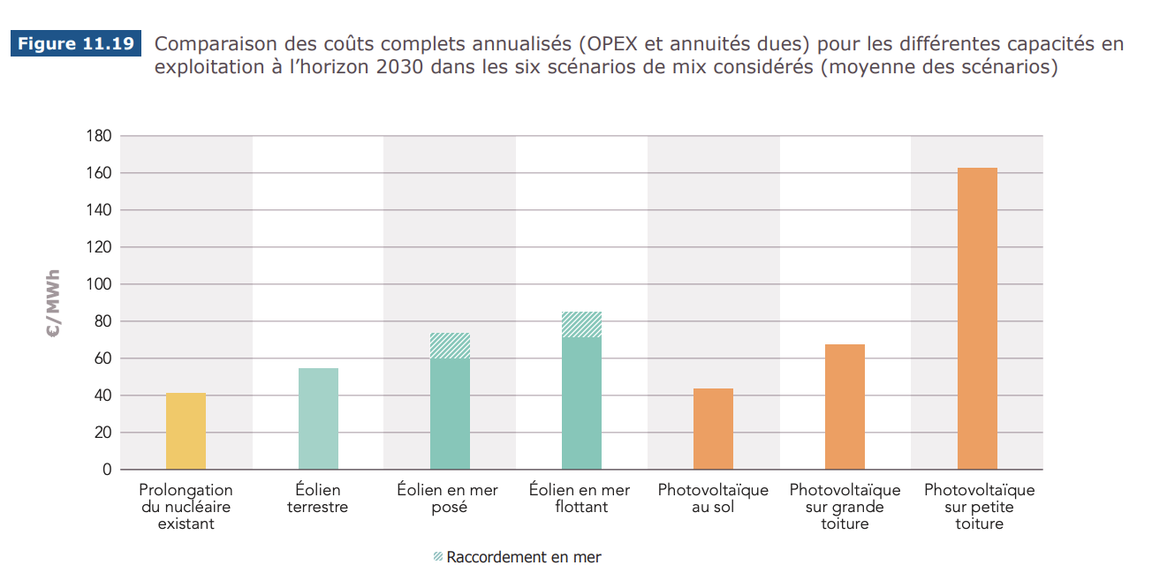
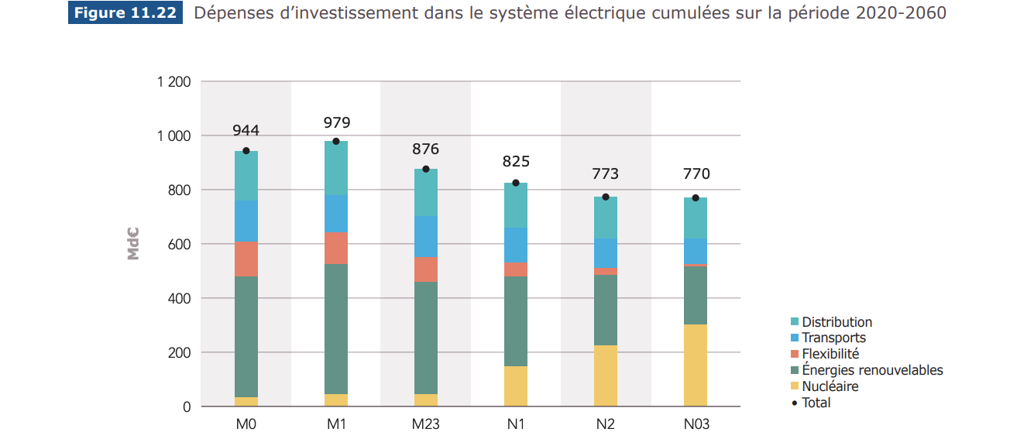
https://assets.rte-france.com/prod/public/2021-11/BP2050_rapport-complet_chapitre11_analyse-economique.pdf

Eco-RTE-Nuke
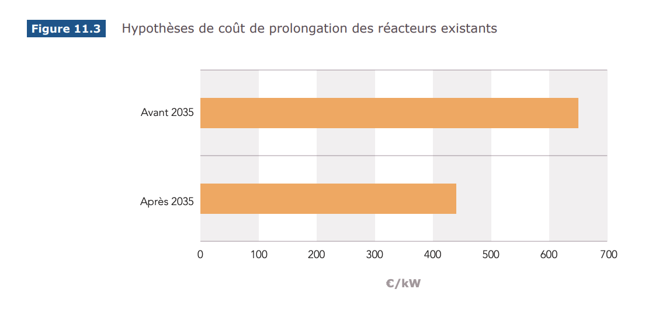
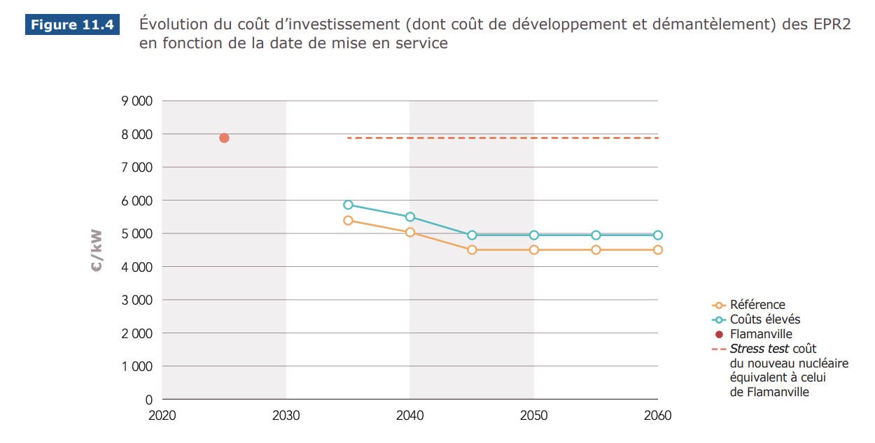
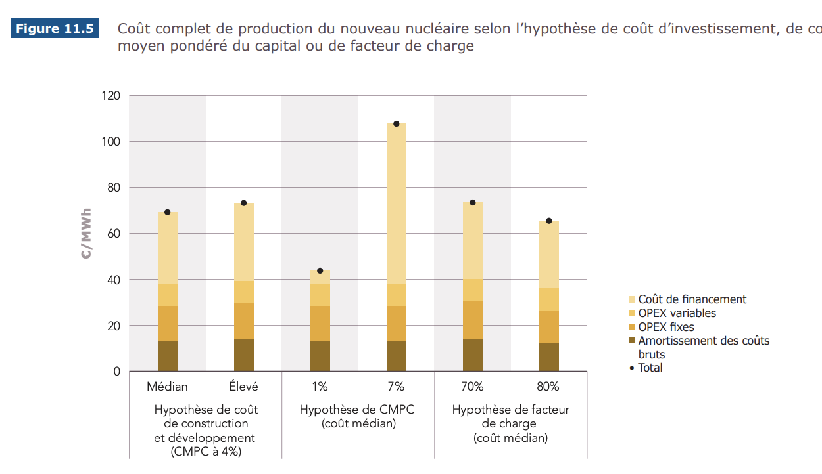
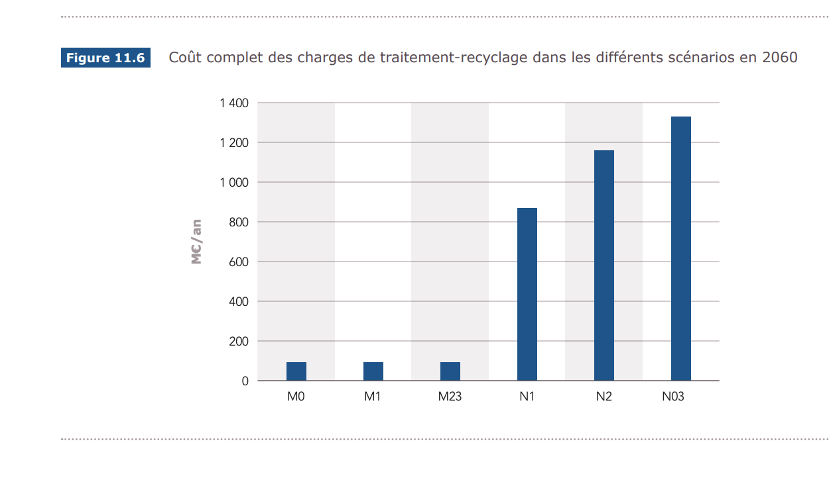
https://assets.rte-france.com/prod/public/2021-11/BP2050_rapport-complet_chapitre11_analyse-economique.pdf

